Hoja1
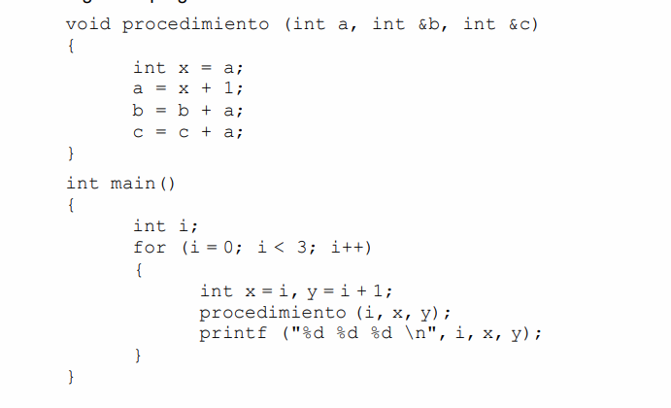
 |  |  |  | a,&b,&c | procedimiento | Printf
0) | i=0 | x=0 | y=1 | a=0,b=0,c=1 | a=1,b=1,c=2 | i=0,x=1,y=2
1) | i=1 | x=1 | y=2 | a=1,b=1,c=2 | a=2,b=3,c=4 | i=1,x3,y=4
2) | i=2 | x=2 | y=3 | a=2,b=2,c=3 | a=3,b=5,c=6 | i=2,x=5,y=6

procedimiento |  |  |  | p
x
a
b |  |  | procedimiento |  | main
c
main | a | b | c | x |  | i |  | for
i
for
x |  |  |  |  |  |  | x | y
y

 |  | Iden. Locales |  | Ident Globales(mis hermanos mayores +los hermanos mayores de mi padre, hermanos mayores de mi abuelo
 | proceimiento | a,b,c,d,x
 | main | i |  | procedimiento
 | for | x,y |  | i, procedimiento
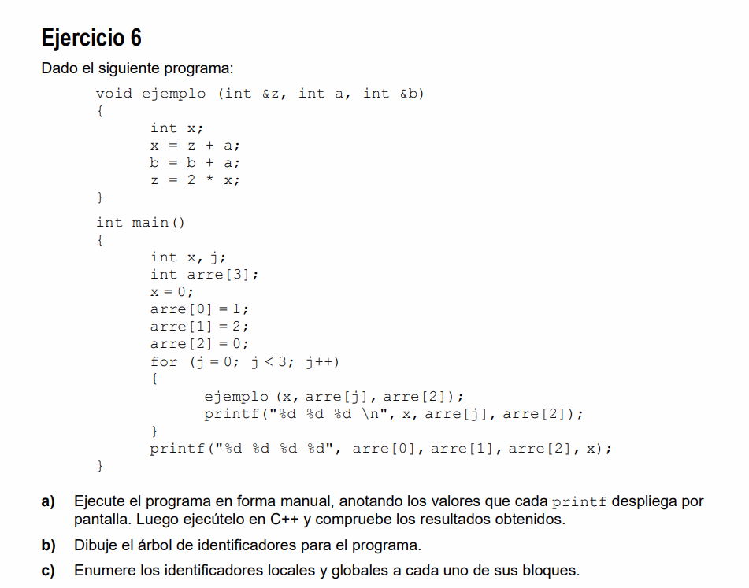

0)

